설명
뽑기 스케쥴 시스템 1. 스케쥴 시스템이란 ? - 가차 및 던전 보상아이템을 주어진 패턴에 따라 지급하는 방식의 시스템을 말한다. - 가차의 보상을 패턴에 따라 지급 해 주며 패턴에 기입 된 금액에 맞는 아이템을 보상으로 지급 해 준다. 2. 스케쥴 시스템 테이블 구조 - 크게 3단계의 시스템 테이블 구조를 가지고 있다. - 패턴 관리 테이블 * NewGachpattern : 가차의 아이템 지급 패턴을 정의해 주는 테이블로 뽑기/던전 별로 별도로 관리 되어 지며 D/B를 통해서 제어 한다[회의 후 결정 내용] * NewGachaItemPriceGroup : 아이템 금액 조합에 필요한 아이템 가격을 관리해 주는 테이블 [참조] * NewGachaItemGroup : 가차에서 나오는 아이템을 및 가격별로 관리해 주는 테이블 3. 가차 지급 방식 구조

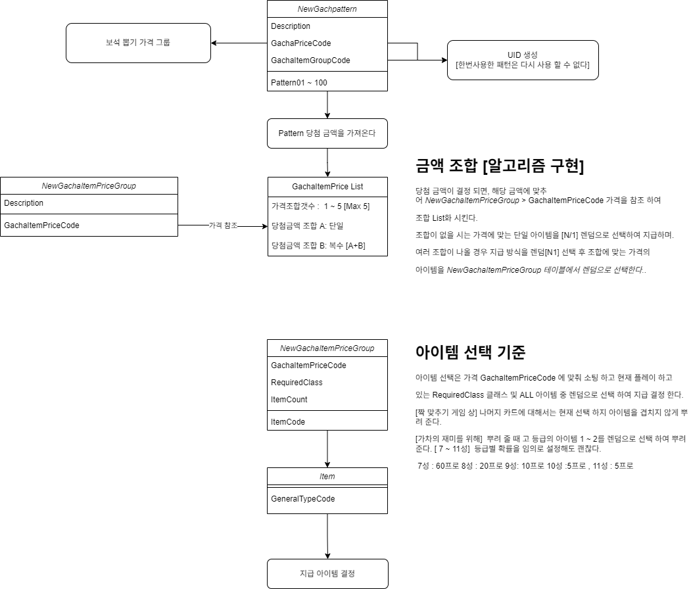
 | 페이지 필드

 | 별등급정보 필드

